Название 1-3
Урок 1 часть 1 |  | GitLab установка и настройка
Настройка Pipeline | Шаг 1 | https://gitlab.com/
 | Шаг 2 | Регистрация и логин
 | Шаг 3 | Создание группы проектов и первого проекта https://gitlab.com/gb_gitlab_cicd_course/GitLab_CICD_1
 | Шаг 4 | Внутри проекта проходим в директорию Build/Pipelines Важно! Для каждого проекта может быть только один Pipeline
 | Шаг 5 | Pipelineeditor для настройки Pipeline
Создние Runner на локальной машине
 |  | Концепция работы с локальными runner основывается на том, что в облаке gitlab мы создаем и настраеваем pipeline, который затем запускаем для build/test и deployment. Все указанные шаги исполняются либо в облаке gitLab (недоустпно для России), либо на локальном комьютере разработчика
 | Шаг 5 | Создаем runner на локальной машине. Проходим вдиректорию Settings/CI/CD/Runners Шаг 1 New Project Runner Шаг 2 Register "test runner 2" runner 2.1 Выбор ОС на локальной машине разработчика
 | Локальная машина | Установка (выбрал Powershell Core https://github.com/PowerShell/PowerShell/releases/tag/v7.5.0)
 | Локальная машина | Установка gitlab runner локально # Run PowerShell: https://docs.microsoft.com/en-us/powershell/scripting/windows-powershell/starting-windows-powershell?view=powershell-7#with-administrative-privileges-run-as-administrator # Create a folder somewhere on your system, for example: C:\GitLab-Runner New-Item -Path 'C:\GitLab-Runner' -ItemType Directory # Change to the folder cd 'C:\GitLab-Runner' # Download binary Invoke-WebRequest -Uri "https://gitlab-runner-downloads.s3.amazonaws.com/latest/binaries/gitlab-runner-windows-amd64.exe" -OutFile "gitlab-runner.exe" # Register the runner (steps below), then run .\gitlab-runner.exe install .\gitlab-runner.exe start
 | Шаг 6 | 2.2 Регистрация runner (из директории, где был установлен runner) gitlab-runner register --url https://gitlab.com --token glrt-5h7eFTY5Y4pzvDZ4qAw_
 | Шаг 7 | 2.3 Choose an executor when prompted by the command line (Выбирал shell)
Запуск pipeline
 | Шаг 8 | Запуск pipeline

 |  | Job | lesson6
Pipeline
 | Pipeline contains jobs. You can define as many jobs as you want.
Job
Название job |  | run_tests: //название job script: - echo "Running tests"
script: |  | run_tests: script: //код командной оболочки - echo "Running tests"
before_script: | Commands that should run before script command | run_tests: before_script: //код командной оболочки, который исполнится до основного скрипта - echo "Preparing test data" script: - echo "Running tests"
after_script: | Define commands that run after each job, including failed jobs | run_tests: before_script: - echo "Preparing test data" script: - echo "Running tests" after_script: - echo "Cleaning up temporary files"
Пример
 | Пояснение! Каждый job исполняется последовательно, либо параллельно друг другу | run_tests: before_script: - echo "Preparing test data" script: - echo "Running tests" after_script: - echo "Cleaning up temporary files" build_image: script: - echo "Running the docker image..." - echo "Tagging the docker image" push-image: script: - echo "Logging into docker registry" - echo "Pushing docker image to registry"

 |  | Gitlab runner -Установка -Регистрация | lesson7
Установка
Обычная установка |  |  | `https://docs.gitlab.com/runner/install/linux-repository/
curl -L "https://packages.gitlab.com/install/repositories/runner/gitlab-runner/script.deb.sh" | sudo bash | Шаг 1 | Скачиваем dpkg архивы
sudo apt install gitlab-runner | Шаг 2 | Установка gitlub-runner
Ручная установка |  |  | `https://docs.gitlab.com/runner/install/linux-manually/
curl -LJO "https://s3.dualstack.us-east-1.amazonaws.com/gitlab-runner-downloads/latest/deb/gitlab-runner-helper-images.deb" curl -LJO "https://s3.dualstack.us-east-1.amazonaws.com/gitlab-runner-downloads/latest/deb/gitlab-runner_${arch}.deb" | Шаг 1 | Скачиваем dpkg архивы
dpkg -i gitlab-runner-helper-images.deb gitlab-runner_<arch>.deb | Шаг 2 Подсказка! Команда, чтобы узнать архитектуру процессора dpkg --print-architecture Подсказка! На опредённом этапе будет запрос домена, где расположен проект, копируем только домен до .ru/.com | Установка gitlub-runner dpkg -i gitlab-runner-helper-images.deb gitlab-runner_amd64.deb
Регистрация
 |  | Подсказка! gitlab-runner располагается в /etc/gitlab-runner/config.toml Подсказка! sudo gitlab-runner status - узнать статус работы gitlab runner
(в gitlab проекте) | Шаг 1 | Регистрируем новый gitlab-runner
(в gitlab проекте) | Шаг 2 Вариант 1 Очень важно! Ограничивать по конкретным тэгам... | 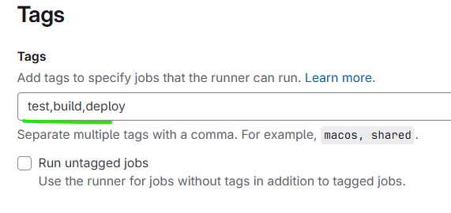 Указываем конкретные тэги, которые будут установлены в jobs | Только jobs с тэгом test будут обработаны gitlab runner run_tests: before_script: - echo "Preparing test data" script: - echo "Running tests" after_script: - echo "Cleaning up temporary files" tags: - test
(в gitlab проекте) | Шаг 2 Вариант 2 Очень важно! Или не ограничивать | 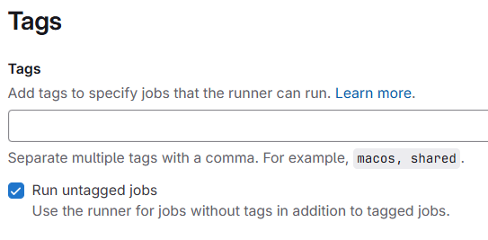 Указываем не использовать конкретные тэги - брать в работу все jobs | Любые jobs (даже без тэгов) будут обработаны gitlab runner run_tests: before_script: - echo "Preparing test data" script: - echo "Running tests" after_script: - echo "Cleaning up temporary files"
(в gitlab проекте) | Шаг 3 | Выбираем ОС сервера, где установлен gitlab-runner
(на сервере) | Шаг 4 Пояснение! Устаналиваем в /etc/gitlab-runner/config.toml настройки нашего зарегистрированного проекте gitlab-runner, используя полученный в gitlab токен и url | gitlab-runner register --url https://gitlab.hwcompany.ru --token glrt-t3_cZ4RxBynwr_8ADa6KR7G
 |  | Подсказка! gitlab-runner располагается в /etc/gitlab-runner/config.toml Подсказка! sudo gitlab-runner status - узнать статус работы gitlab runner

 |  | Gitlab runner -Stages | lesson8
Правила исполнения stages
 |  | 1 You can group [multiple jobs] into [stages] that run in a defined order
 |  | 2 [Multiple jobs] in the same [stage] are executed in parallel
 |  | 3 Only if [all jobs] in a [stage] SUCCEED, the pipeline moves on to the next stage
 |  | 4 If any [job] in a [stage] FAILS, the next stage is not executed and the pipline ends
One stage | Wrong
 |  | run_tests: before_script: - echo "Preparing test data" script: - echo "Running tests" after_script: - echo "Cleaning up temporary files" build_image: script: - echo "Running the docker image..." - echo "Tagging the docker image" push-image: script: - echo "Logging into docker registry" - echo "Pushing docker image to registry" | 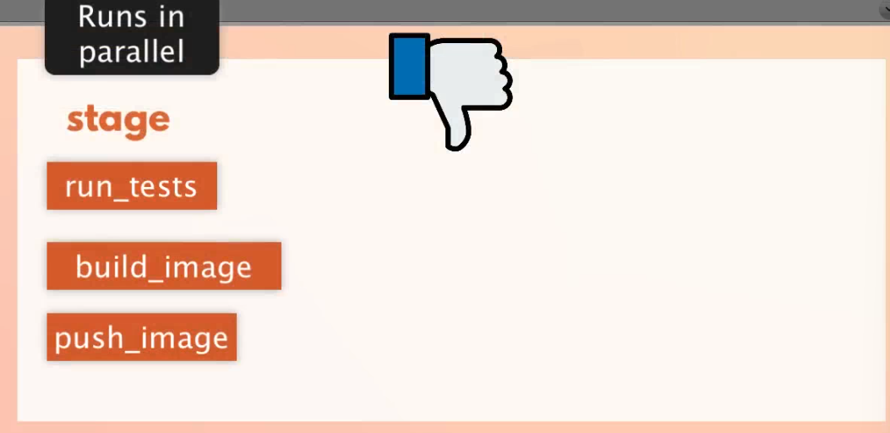
Stages | Correct
 |  | stages: - test - build - deploy
test | 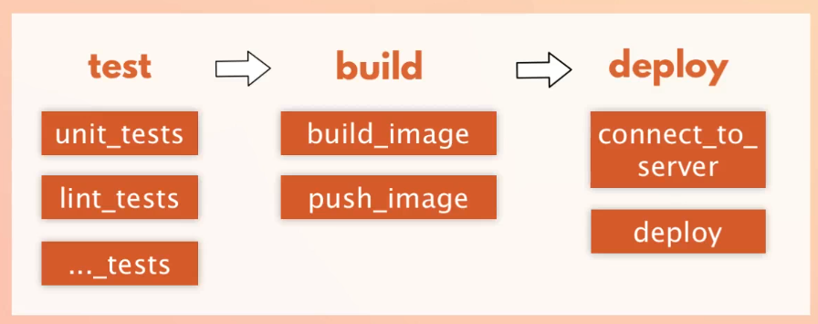 | run_unit_tests: stage: test before_script: - echo "Preparing test data" script: - echo "Running unit tests" after_script: - echo "Cleaning up temporary files" run_lint_tests: stage: test before_script: - echo "Preparing test data" script: - echo "Running lint tests" after_script: - echo "Cleaning up temporary files"
build |  | build_image: stage: build script: - echo "Running the docker image..." - echo "Tagging the docker image" push-image: stage: build script: - echo "Logging into docker registry" - echo "Pushing docker image to registry"
deploy |  | deploy-image: stage: deploy script: - echo "Deploying new docker image..."
Настройка последовательного исполнения Jobs в рамках одной Stage | Логика по умолчанию 2 [Multiple jobs] in the same [stage] are executed in parallel
 |  | 1 Job keyword to define dependency relationships between the [jobs]
Простой вариант
 |  | stages: - build
 |  | build_image: stage: build script: - echo "Running the docker image..." - echo "Tagging the docker image" push-image: stage: build needs: - build_image script: - echo "Logging into docker registry" - echo "Pushing docker image to registry"
Сложный вариант
 | 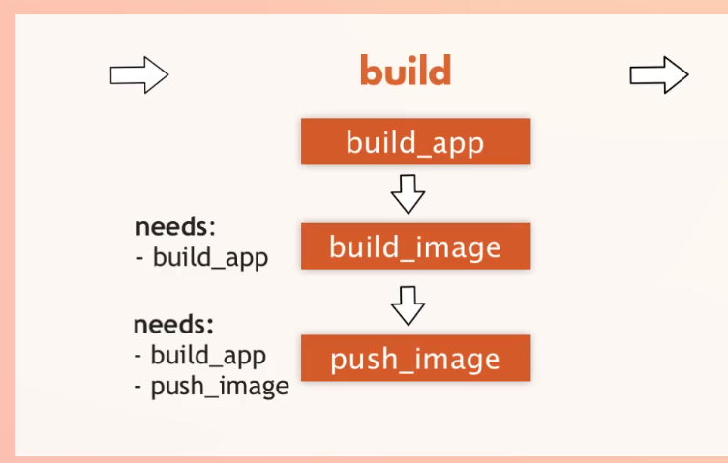 | build_image: stage: build script: - echo "Running the docker image..." - echo "Tagging the docker image" push-image: stage: build needs: - build_image script: - echo "Logging into docker registry" - echo "Pushing docker image to registry" extra-push-image: stage: build needs: - build_image - push-image script: - echo "Logging into docker registry" - echo "Pushing docker image to registry"

 |  | Gitlab runner -Commands and Scripts | lesson10
Команды
 | Пояснение! Команды выполняются относительно директории проекта на сервере, куда проект был clone()
Скрипты
 | Пояснение! Chmod нужен, чтобы удостовериться, что есть доступ исполнению файла скрипта Пояснение! Файл-скрипт содержит bash исполняемый скрипты | 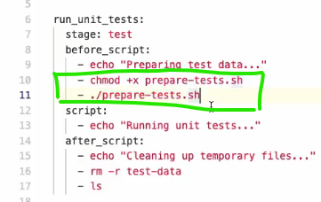
 |  | Очень важно! Запуск pipline происходит в рамках нового контейнера, поэтому не стоит беспокоиться о ранее созданных директориях или других изменениях, так как при следующем запуске этого pipeline окружение будет запущено с нуля

 |  | Свое объяснение всего подхода gitlab ci cd
 |  | Весь процесс deploy происходит в нескольких средах.
 |  | 1 gitlab - облачное хранилище кода, переменных, паролей настроек pipeline
 |  | 2 runner - виртуальная операционная система, расположенная на локальном компьютере (может быть в облаке) (может быть ssh, docker итд). Данная операционная система обычно располагается в виде папки, в которой располагаются артефакты, конфиги, cache.
 |  | 3 сервер - к которому необходимо подключаться, чтобы исполнить ряд команд по остановке, обновлению и запуску нового кода
 |  | Как только мы зарегистрировались в gitlab, создали runner, запустили сервер, мы можем начать формировать pipeline для проекта.
 | Дополнительно! Обычно используется один pipeline на один проект. Однако возможно создание любого количеста pipeline. # .gitlab-ci.yml (основной файл) include: - local: '/.ci/dev-pipeline.yml' - local: '/.ci/stage-pipeline.yml' - local: '/.ci/prod-pipeline.yml' | # dev-pipeline.yml workflow: rules: - if: $CI_COMMIT_BRANCH == "develop" jobs: build-dev: # сборка для dev test-dev: needs: [build-dev] # тесты для dev | # prod-pipeline.yml workflow: rules: - if: $CI_COMMIT_TAG jobs: build-prod: # сборка с production-оптимизацией deploy-prod: needs: [build-prod] # развертывание в prod
 |  | В pipeline мы описываем stages … build, test, prod. В каждом stage мы прописываем команды, соответствующие языку оболочки runner. В deploy мы обычно прописываем команды для подключения к серверу и исполнения команд внутри сервера для остановки, обновления и запуска приложения
 | 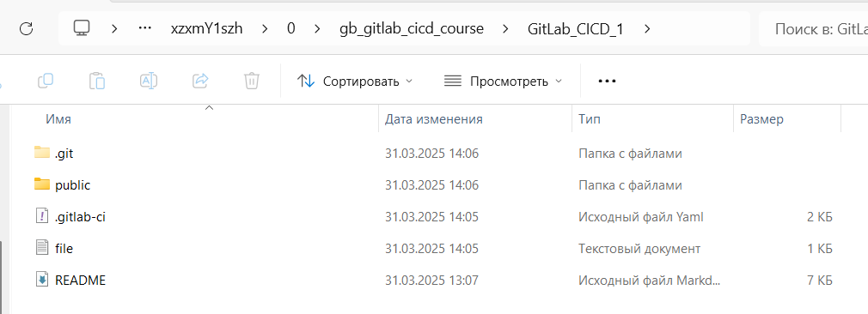 | Так выглядит runner. Директория полностью совпадает с директориями хранилища gitlab. За исключением cache, который хранится исключительно на runner Корневой папкой является корневая папка проекта.

Урок 1 часть 2 |  | Артефакты
 |  | Ввиду того, что каждый stage после своего исполнения стирает любые файлы, созданные во время своего исполнения, существуют артефакты, которые могут сохранять созданные или модифицированные файлы во время любой из stage
 |  | Любое изменение pipeline необходимо commit. После commit pipline он запускается по новой.
 |  | Все артефакты сохраняются на локальной машине и в gitlab в директории runner
 |  | image: busybox:latest stages: - build - test - deploy build1: stage: build script: - echo "Do your build here" - echo one >> file.txt artifacts: paths: - "file.txt" untracked: false when: on_success access: all expire_in: 30 days | test1: stage: test script: - echo "Do a test here" - echo "For example run a test suite" - Select-String -Path "file.txt" -Pattern "one" artifacts: paths: - "file.txt" untracked: false when: on_success access: all expire_in: 30 days test2: stage: test script: - echo "Do a test1 here" - echo "For example run a lint test" deploy1: stage: deploy script: - echo "Do your deploy here" environment: production

Урок 1 часть 3 |  | pages
 |  | Делает доступными статичные страницы в публичный интернет
 | Шаг 1 | deploy1: stage: deploy script: - echo "Do your deploy here" environment: production pages: stage: deploy script: - mkdir -p public - cp file.txt public/index.html artifacts: paths: - public untracked: false when: on_success access: all expire_in: 30 days only: - main
 | Шаг 2 | 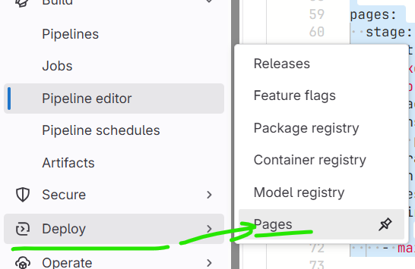 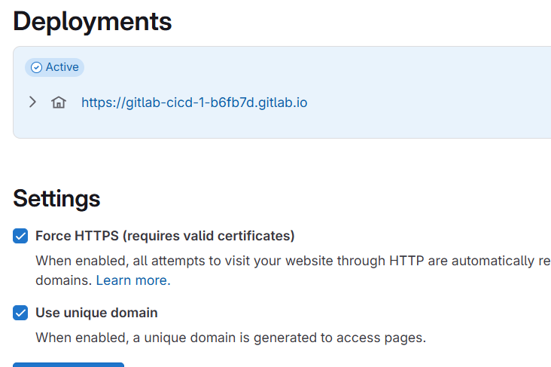

Урок 2 часть 1 |  | Docker registry
Docker registry
 | Все предопределенные переменные gitlab `https://docs.gitlab.com/ci/variables/predefined_variables/ | Основной смысл! GitLab используется docker registry, который хранит образы docker, которые доступны для скачивания на production сервер при помощи команд (docker pull ..). Преимуществом такого подхода является создание образов проекта после каждого коммита, а также приватное хранение образов докер
 |  | GitLab добавляет свои переменные для интеграции с CI/CD и управления образами.
Для аутентификации: | Переменная | Описание
 | CI_REGISTRY | Адрес Registry (например, registry.gitlab.com).
 | CI_REGISTRY_USER | Имя пользователя для входа (обычно gitlab-ci-token).
 | CI_REGISTRY_PASSWORD | Токен для доступа (обычно $CI_JOB_TOKEN или Personal Access Token).
 | CI_REGISTRY_IMAGE | Полный адрес образа проекта (например, registry.gitlab.com/my/project).
Пример |  | build: script: - docker login -u $CI_REGISTRY_USER -p $CI_REGISTRY_PASSWORD $CI_REGISTRY - docker build -t $CI_REGISTRY_IMAGE:latest . - docker push $CI_REGISTRY_IMAGE:latest
Переменные для Docker CLI | Переменная | Описание
 | DOCKER_REGISTRY | Адрес Registry (например, registry.example.com).
 | DOCKER_USER | Имя пользователя для docker login.
 | DOCKER_PASSWORD | Пароль для docker login.
Пример |  | export DOCKER_REGISTRY=registry.gitlab.com export DOCKER_USER=myuser export DOCKER_PASSWORD=mytoken docker login $DOCKER_REGISTRY -u $DOCKER_USER -p $DOCKER_PASSWORD
Переменные для очистки (Garbage Collection)
 |  | Для настройки удаления неиспользуемых образов в Registry.
 | Переменная | Описание
 | REGISTRY_STORAGE_DELETE_ENABLED | Разрешает удаление образов (true/false).
 | REGISTRY_GC_DISABLED | Отключает автоматическую очистку (true/false).
Пример полной настройки для GitLab:
 | If you are not already logged in, you need to authenticate to the container registry by using your GitLab username and password. docker login registry.gitlab.com docker build -t registry.gitlab.com/gb_gitlab_cicd_course/gitlab_cicd_1 . docker push registry.gitlab.com/gb_gitlab_cicd_course/gitlab_cicd_1 | # .gitlab-ci.yml variables: DOCKER_HOST: tcp://docker:2375 DOCKER_TLS_CERTDIR: "" services: - docker:dind build: script: - docker login -u $CI_REGISTRY_USER -p $CI_REGISTRY_PASSWORD $CI_REGISTRY - docker build -t $CI_REGISTRY_IMAGE:$CI_COMMIT_REF_SLUG . - docker push $CI_REGISTRY_IMAGE:$CI_COMMIT_REF_SLUG | CI_COMMIT_REF_SLUG — это предопределённая переменная в GitLab CI/CD, которая содержит "обработанное" имя ветки, тега или Merge Request (например, преобразует feature/My-Branch! в feature-my-branch). build: stage: build script: - docker build -t registry.example.com/app:$CI_COMMIT_REF_SLUG . - docker push registry.example.com/app:$CI_COMMIT_REF_SLUG Для ветки Feature/Login-Page образ получит тег: registry.example.com/app:feature-login-page.

Урок 2 часть 2 |  | Создание отдельной учетной записи для подключение к репозиторию
Основные цели Deploy Tokens
 | Задача! Создаем сосбтенный user и pass для работы с репозиторием | Deploy Tokens в GitLab — это специальные токены, которые предоставляют временный доступ к репозиторию или реестру контейнеров (Container Registry) без привязки к учётной записи пользователя.
Настройка имени пользователя для доступа к gitlab registry
 |  | 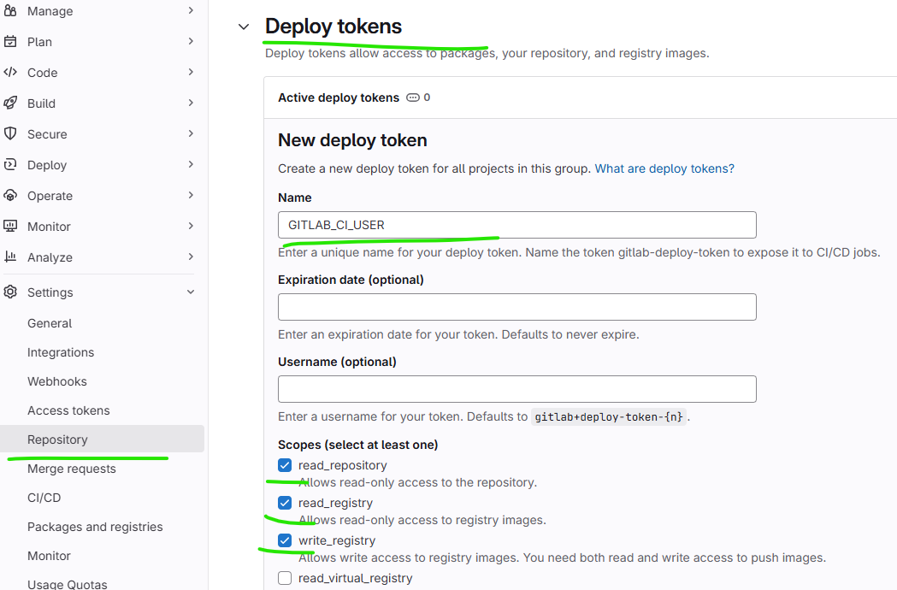 | После создания token и пароль необходимо сохранить (они показываются лишь один раз)
Доступ к репозиторию Git |  | Позволяют клонировать или пулить код без использования личных SSH-ключей или логина/пароля.
 |  | git clone https://<deploy-token-name>:<deploy-token>@gitlab.com/group/project.git
Доступ к Container Registry |  | Дают права на скачивание (pull) или загрузку (push) Docker-образов.
 |  | docker login -u <deploy-token-name> -p <deploy-token> registry.gitlab.com
Создание Variables
 | Задача! Создаем дополнительные переменные с user и password | 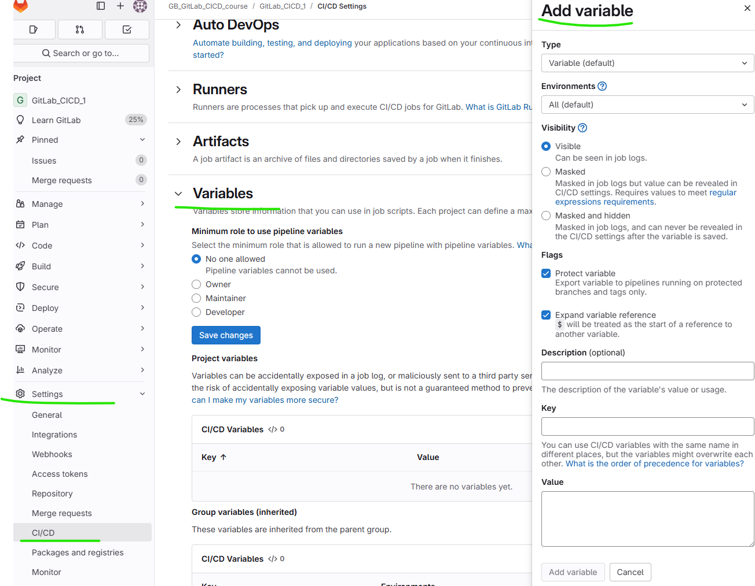 | 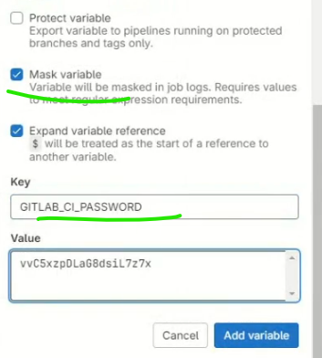 Variable 1 GITLAB_CI_USER Variable 2 - GITLAB_CI_PASSWORD

Урок 2 часть 3 |  | Cache
Cache |  |  | 00 59 00
 |  | В файле .gitlab-ci.yml можно настроить кеширование файлов между запусками пайплайна с помощью директивы cache.
 | config.toml [runners.cache] Type = "s3" Path = "path/to/cache" Shared = false [runners.cache.s3] ServerAddress = "s3.amazonaws.com" AccessKey = "ACCESS_KEY" SecretKey = "SECRET_KEY" BucketName = "gitlab-cache" | .gitlab-ci.yml cache: key: "$CI_COMMIT_REF_SLUG" # Ключ кеша (может зависеть от ветки) paths: - node_modules/ # Кешируемые папки/файлы - .npm/ policy: pull-push # Стратегия (pull-push, push, pull)
 |  | key – определяет уникальность кеша (можно использовать переменные, например $CI_COMMIT_REF_SLUG для ветки). paths – какие файлы/папки кешировать. policy: pull-push (по умолчанию) – скачивает кеш перед job и загружает обратно после. push – только загружает кеш после job. pull – только скачивает кеш перед job.
Лучшие практики |  | ✅ Используйте files: для зависимостей (например, package-lock.json, Gemfile.lock). ✅ Разделяйте кеши для разных задач (например, build-cache, test-cache). ❌ Не кешируйте часто изменяемые файлы (например, logs/, tmp/).
Когда создаётся новый кеш? |  | 1 Если key изменился (например, другая ветка или обновился package-lock.json). 2 Если кеш устарел (можно задать expire_in). 3 Если кеш принудительно перезаписан (например, через policy: push).
Политики кеширования (policy) | cache: key: "my-cache" paths: - vendor/ policy: pull # Только забирает кеш, не сохраняет новый | pull-push (по умолчанию) – скачивает кеш перед job и загружает новый после. push – только загружает кеш после job. pull – только скачивает кеш перед job.
Очистка кеша |  | 1 Вручную через API GitLab. 2 Автоматически при истечении срока жизни (если настроено). 3 При изменении key в .gitlab-ci.yml.
Как удалить кеш? |  | 1 Через API GitLab (DELETE /projects/:id/caches). 2 Вручную в Runner (если кеш локальный). 3 Изменив key (старый кеш останется, но не будет использоваться).
Кеш для конкретной ветки | CI_COMMIT_REF_SLUG – имя ветки в URL-формате (например, feature-branch → feature-branch). | cache: key: "$CI_COMMIT_REF_SLUG" # Разный кеш для каждой ветки (например, `main`, `dev`) paths: - node_modules/
Кеш для всего проекта (общий) |  | cache: key: "global-cache" # Один кеш для всех веток и джобов paths: - .npm/
Кеш, зависящий от файла (например, package-lock.json) | Если package-lock.json изменился – создаётся новый кеш. Дополнительный вариант! Если создать отдельный кастомный файл и изменять его содержимое, каждый раз когда нужно обновить cache в указанной папке path, то таким образом мы получаем контроль над обновлением этой папки в ручном режиме. Можно указывать: ver 1, ver 2 ... | cache: key: files: - package-lock.json # Кеш обновится, если изменится этот файл paths: - node_modules/
Комбинированный ключ (ветка + файл) |  | cache: key: files: - package-lock.json prefix: "$CI_COMMIT_REF_SLUG" # Пример: `main-package-lock.json` paths: - node_modules/
Разный кеш для разных этапов |  | cache: key: "build-$CI_COMMIT_REF_SLUG" paths: - dist/ test: cache: key: "test-$CI_COMMIT_REF_SLUG" paths: - coverage/

Урок 3 часть 1 |  | Continues delivery, Continues deployment
Виды deploy
Recreate
 | Плюсы Простота реализации. Минусы Время простоя. В промежутке, когда текущая версия уже потушена, но новая ещё не поднята, сервис не работает. Из-за того, что этот подход требует полной остановки сервиса, он практически не используется в боевой (production) среде | Recreate — это повторное создание, самый простой вид деплоя. Основной принцип: сначала тушится текущая версия программного обеспечения, потом выкладывается и поднимается новая.
Rolling / Ramped
 | Плюсы Нет простоя Минусы Изменение общих ресурсов. Например, для работы новой версии ПО нужно перестроить структуру базы данных или переименовать таблицу. За одну итерацию этого не сделать, иначе получим ошибки при работе старого кода с новой базой данных. В этих случаях изменения в БД разбиваются на несколько итераций. Например, нужно переименовать колонку в БД. В первой итерации мы просто добавляем ещё одну колонку с нужным нам названием. Таким образом, для старого кода ничего не поменяется, он просто не будет использовать эту колонку, а хосты с новым кодом уже будут использовать новую колонку. Второй итерацией удаляем старую колонку | Rolling — также встречается название Ramped — постепенно накатываемый деплоймент. Основной принцип — постепенное накатывание новой версии ПО вместо старой на один за другим инстансы.
Blue/green deployment или Red/black deployment
 | Плюсы 1. Возможность протестировать продукт непосредственно в боевой среде. 2. Возможность быстрого переключения со старой версии на новую, и наоборот. Минусы Необходимо в два раза больше ресурсов, чтобы иметь возможность одновременно развернуть и старую, и новую версию кода. | Blue/green deploy — также встречается название Red/black deploy — сине-зелёное развертывание. Основной принцип: одновременное развёртывание старой (зелёной) и новой (синей) версий ПО. Новая версия доступна для QA, и пользователи работают со старой версией. После того как новая (синяя) версия успешно протестирована, вся боевая нагрузка (пользователи) переключается на новую версию.
Canary deployment
 | Плюсы Постепенное накатывание новой версии. Это значит, что в случае проблем пострадает небольшое количество пользователей. Минусы Более медленный переход на новую версию, в отличие от Blue/green. | Canary deployment — канареечное развёртывание. Принцип похож на Blue/green deployment, но здесь используется поэтапный переход на новую версию. Создаём два практически одинаковых сервера: один обслуживает почти всех пользователей, а другой, с новыми функциями, обслуживает лишь небольшую подгруппу пользователей. Результаты их работы сравниваются. Если всё проходит без ошибок, новая версия постепенно выкатывается на все хосты.
Environments
 |  | Environment — это окружение. Environment’ы помогают контролировать деплой программного обеспечения. В environments описывается, куда код должен быть задеплоен, например в staging или в production
 | `https://docs.gitlab.com/ci/variables/predefined_variables/ | В списке предустановленных переменных уже есть несколько переменных, касающихся окружения (environment). Рассмотрим некоторые из них.
CI_ENVIRONMENT_NAME | $ echo $CI_ENVIRONMENT_NAME test/master | имя окружения для текущей job. Существует, только если задан параметр environment:name
CI_ENVIRONMENT_SLUG | $ echo $CI_ENVIRONMENT_SLUG test-master-cjwnyy | упрощённая версия имени окружения, которая подходит для использования в DNS, URLs, Kubernetes и т. п. Например, в этой версии прямой слеш заменяется на дефис. Существует, только если задан параметр environment:name
CI_ENVIRONMENT_URL |  | URL окружения для текущей job. Существует, только если задан параметр environment:url.
Cоздаем environment
 | deploy on staging: stage: deploy environment: name: staging script: - echo "${CI_COMMIT_REF_NAME} was deployed on $CI_ENVIRONMENT_NAME" only: - master | Очень важно! Чтобы задать окружение (environment), необходимо указать параметр name — имя окружения. Например, name: staging. Если его не указать, ошибок не будет, job успешно отработает, но в Operations → Environments будет пусто. Environment имеет имя, которое было задано в gitlab_ci.yml в environment:name. Job указывает имя job, в которой был создан environment. Commit указывает, какая ветка и какой коммит сейчас находятся в staging’е. only: - master Job deploy on staging запускается только в master ветке. Это значит, что все изменения в ветках не будут задеплоены на staging
 | deploy on production: stage: deploy environment: name: prod script: - echo "${CI_COMMIT_REF_NAME} was deployed on production" only: - master pages: stage: pages environment: name: prod script: - echo 'dream house' artifacts: name: "$CI_JOB_NAME" paths: - public exclude: - public/style.css only: - master | Если в pipeline в разных job’ах сделать одинаковые имена environment’ам, например у двух разных job проставить environment:name:prod, то при выполнении pipeline в продакшн задеплоится результат выполнения обеих job. Это произойдёт последовательно, в зависимости от того, в каком порядке шли job’ы в самом pipeline. Очень важно! В нашем примере эти job’ы не пересекаются, но в целом такое поведение может приводить к путанице и неочевидному поведению, например, если в обеих job’ах изменяются общие данные. Поэтому стоит избегать подобного поведения. В идеале в pipeline должно быть по одной job для каждого environment.
 | stages: - test - build - deploy # Общие шаги для всех окружений build: stage: build image: docker:latest services: - docker:dind script: - docker build -t $CI_REGISTRY_IMAGE:$CI_COMMIT_SHORT_SHA . - docker push $CI_REGISTRY_IMAGE:$CI_COMMIT_SHORT_SHA only: - main # Отдельные job для каждого окружения deploy_to_dev: stage: deploy environment: name: dev url: https://dev.example.com script: - kubectl apply -f k8s/dev --namespace=dev only: - main when: manual # Развертывание в dev обычно ручное deploy_to_stage: stage: deploy environment: name: stage url: https://stage.example.com script: - kubectl apply -f k8s/stage --namespace=stage only: - tags when: manual # Развертывание в stage обычно требует подтверждения deploy_to_prod: stage: deploy environment: name: prod url: https://example.com script: - kubectl apply -f k8s/prod --namespace=prod only: - tags when: manual # Развертывание в prod всегда должно быть ручным | В идеальном CI/CD pipeline действительно рекомендуется иметь отдельные job для каждого environment (окружения). when: manual указывает, что требуется дополнительное ручное действие. Как это выглядит на практике: мы добавляем when: manual в environment prod. И видим в pipeline, что job deploy on production не стала выполняться автоматически: И в environment обновился только staging:
Deployment
when: manual |  | Запустить job deploy to production, которая была описана с параметром when: manual, то есть выложить код в environment prod, можно пятью способами
 |  | 1. В списке пайплайнов (CI/CD → Pipelines) у интересующего пайплайна выбрать deploy on production, потому что так называется наша job с ручным запуском:
 |  | 2. В конкретном пайплайне нажать на Play в нужной job:
 |  | 3. В environments выбрать deploy on production:
 |  | 4. В deployment’ах выбрать deploy on production у интересующего deployment’а. Список deployment’ов можно увидеть, зайдя в конкретный environment, например в staging:
 |  | 5. В списке job (CI/CD → Jobs) нажать Play у интересующей job:
Rollback
 |  | Чтобы откатиться на предыдущую версию кода или на другой коммит, достаточно в Operations → Environments перейти в историю интересующего environment’а и выбрать, на какую версию откатиться.
 |  | Запустится pipeline, который накатит выбранный коммит:
Безопасность deployment’ов
 |  | Job’ы деплоя наиболее уязвимы по сравнению с остальными job’ами пайплайна, так как любая ошибка может попасть в prod и отразиться на пользователях. По этой причине в GitLab предусмотрено несколько фичей, которые могут обеспечить стабильность и безопасность deployment’ов
Разграничение прав в environments
 |  | По дефолту изменять environment может любой человек с правами Developer и выше. Это не очень хорошо по отношению к environment’у prod, так как любой разработчик может разложить свой код на prod, минуя staging. Чтобы защитить environment, — в нашем случае это будет prod — мы можем настроить доступ к нему. Для этого в Settings → CI/CD нужно перейти в Protected environments, выбрать, какое окружение мы хотим защитить, и проставить, кто может деплоить в это окружение. Например, что только Maintainer’ы могут деплоить в prod:
Одновременное выполнение одной deployment job
 |  | В GitLab job’ы в пайплайнах запускаются параллельно. Поэтому возможна ситуация, когда две разные job’ы пайплайнов деплоятся в одно и то же окружение в одно и то же время. Это не совсем ожидаемое поведение: deployment’ы должны запускаться последовательно, друг за другом. В GitLab можно настроить, чтобы только одна deployment job выполнялась в один момент времени, используя параметр resource_group.
 | Пример проблемного pipeline без использования resource_group: 1. Deploy job в Pipeline A запускается. 2. Deploy job в Pipeline B запускается. Одновременно два deployment’а запущены, что может привести к неожиданному результату. 3. Deploy job в Pipeline A завершает работу. 4. Deploy job в Pipeline B завершает работу | Что происходит после добавления resource_group: 1. Deploy job в Pipeline A запускается. 2. Deploy job в Pipeline B пытается запуститься, но ждёт, пока job в Pipeline A завершится. 3. Deploy job в Pipeline A завершает работу. 4. Deploy job в Pipeline B запускается. 5. Deploy job в Pipeline B завершает работу.
Устаревшие deployment job’ы
 | Таким образом в prod может получиться следующая ситуация: 1. Запускается Pipeline A. 2. Запускается Pipeline B. 3. Job деплоя в Pipeline B завершается раньше, и на prod деплоится самый свежий код. 4. Job деплоя в Pipeline А завершается позже, и в prod уезжает более старая версия, перезаписывая новый deployment из Pipeline B. | Чтобы такого не происходило, необходимо в Settings → CI/CD → General pipeline поставить галочку в Skip outdated deployment jobs. Тогда будет происходить следующее: 1. Запускается Pipeline A. 2. Запускается Pipeline B. 3. Job деплоя в Pipeline B завершается раньше, и на prod деплоится самый свежий код. 4. Job деплоя в Pipeline А автоматически отменяется, соответственно prod не будет перезаписан старой версией.
Deploy Freeze
 |  | Можно запрещать деплои на какое-то время, установив Settings → CI/CD → Deploy Freeze
 |  | 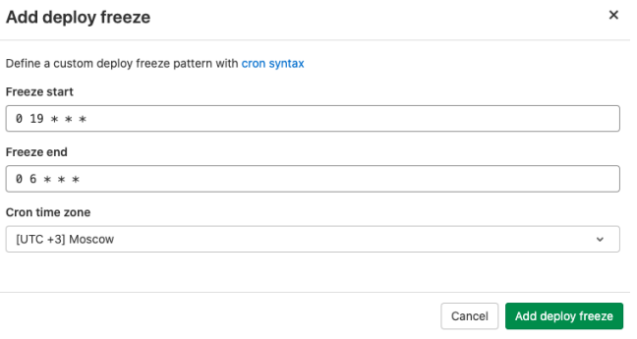
 |  | Также необходимо в саму job добавить rules: if: $CI_DEPLOY_FREEZE == null.
 |  | deploy on prod: stage: deploy environmen: name: prod script: - echo "${CI_COMMIT_REF_NAME} was deployed on $CI_ENVIRONMENT_NAME" rules: - if: $CI_DEPLOY_FREEZE == null resource_group: prod
 | Внимание! У этого метода есть несколько нюансов: | 1) С rules нельзя использовать only и when. То есть мы не можем оставить only:master и when:manual, чтобы job запускалась только в master ветке и в ручном режиме. 2) Если не указать rules в gtilab_ci.yml, но создать Deploy freeze, то ничего не произойдёт. Job будет запускаться, как если бы Deploy Freeze вообще не был бы установлен.

Урок 4 часть 1 |  | Допонлительные инструменты gitlab
Логирование
 |  | Логирование представляет собой запись информации о работе приложения. Информация записывается в файл и сопровождается временной меткой (timestamp).
В основном используются следующие уровни логирования:
 | Важно! Если система настроена на запись информации с меткой Info, данные с более высоким приоритетом тоже будут записываться. Например, warning- и error-сообщения. Сообщения в файле могут сопровождаться уникальным кодом. Это позволяет быстро определить, где было сгенерировано сообщение. В документации может предоставляться описание кода ошибки, информация по устранению и т. п. | 1. Error. Для критических ошибок. Например, закончились коннекты, а базе данных не удалось подключиться к серверу. 2. Warning. Некритические ошибки. Например, это может быть сообщение, что в кеше не нашлось нужных данных. Это не критично, так как приложение пойдёт в основную систему за данными, но эта информация может быть полезной. 3. Info. Для информационных сообщений. Содержит информацию об успешно выполненных прикладных процедурах. Например, подключении к базе, ответе от сервиса и т. п. 4. Debug. Для подробных сообщений, адресованных разработчикам. Не используется на постоянной основе, включается при возникновении проблем для поиска причин их возникновения. В debug-режиме приложение пишет очень подробную информацию, которая занимает много места и не нужна в режиме нормальной работы приложения
Инструменты для работы с логами
 | Kibana | `https://www.elastic.co/kibana?ultron=EL-B-Stack-Trials-EMEA-C-Exact&gambit=Elasticsearch-Kibana&blade=adwords-s&thor=kibana&gclid=CjwKCAjw_Y_8BRBiEiwA5MCBJjYu7L0I8Kc_ueIodw4RCf7nTL75YoTgn9Zz7nYVg3v1CJypqPihvRoCHrsQAvD_BwE
Графики
Инструменты для работы
 | Graphana demo https://play.grafana.org/ | Зачастую данные отображаются веб-приложением: Grafana, Screen в Zabbix, Prometheus
Troubleshooting GitLab
 | Документация GitLab `https://gitlab.com/gitlab-org/gitlab/-/issues | При использовании локального GitLab и GitLab Runner’ов в случае появления проблем с GitLab Runner’ами можно включить debug-режим.
Архитектурные проблемы GitLab |  | Ошибка | Решение
 |  | При использовании локального GitLab и GitLab Runner’ов в случае появления проблем с GitLab Runner’ами можно включить debug-режим в консоли: | Проблемы с GitLab Runner’ами 1. В консоли: gitlav-runner --debug run 2. Правка в конфиге: config.toml log_level на debug.
 |  | Также может быть полезным выполнить очистку кеша, если он используется в gitlab_ci. | Очистка кеша. Это можно сделать, если в репозитории перейти в Pipelines → Clear Runner Caches.
Проблемы с Gitaly |  | Ошибка | Решение
 | gitaly-debug (`https://docs.gitlab.com/administration/gitaly/#gitaly-debug) | Проблемы с Gitaly | Gitaly — сервис GitLab, который предоставляет доступ к Git-репозиториям. Без него компоненты GitLab не могут читать и писать в Git.
GitLab Container Registry |  | Ошибка | Решение
 |  | 1. Отсутствие прав. | Чтобы запушить что-либо (docker-контейнер, пакет и т. п.) в registry, нужно сначала авторизоваться. Если у юзера, из-под которого происходит push, нет прав на push, то ничего работать не будет. Можно посмотреть, какие права у deploy-токенов, в Repository → Deploy Tokens. У используемого токена в scopes должно быть write_registry или write_package_registry, в зависимости от того, куда вы пытаетесь запушить.
 |  | 2. Попытка запушить слишком большой image. | При пуше большого image при превышении 5 минут может возникать эта ошибка, так как по дефолту в настройках GitLab время жизни токена составляет 5 минут.
Проблемы с Git |  | Ошибка | Решение
Ошибки на этапе Git push |  | При пуше в репозиторий можно получить следующую ошибку: remote: GitLab: 401 Unauthorized | Если при этом получается клонировать репозиторий по SSH и HTTPS, но не получается запушить в него, скорее всего, причина в том, что не синхронизирован файл gitlab-secrets.json с нодами GitLab.
Ошибки на этапе Git push |  | При пуше в удалённый репозиторий может возникнуть следующая ошибка: | 1. Недостаточный размер POST buffer в Git. 2. Ошибки в конфигурации SSH, если push проходит через SSH. Можно попробовать добавить в конфиг файл (~/.ssh/config):
Ошибки на этапе Git push или pull через SSH |  | Эта ошибка обычно указывает, что превышено число одновременных коннектов по SSH. Please make sure you have the correct access rights and the repository exists. ... ssh_exchange_identification: read: Connection reset by peer fatal: Could not read from remote repository. ИЛИ ssh_exchange_identification: Connection closed by remote host fatal: The remote end hung up unexpectedly | Проблему можно решить, увеличив количество коннектов на GitLab-сервере в /etc/ssh/sshd_config: MaxStartups 100:30:200 Это значит, что после сотого коннекта 30% последующих коннектов будут дропаться, пока их количество не достигнет максимума в 200 коннектов
Ошибки в job |  | Ошибка | Решение
 |  | Причина Выставленная галочка в Skip outdated deployment jobs. На прошлом занятии мы её выставляли, чтобы более старые job’ы, которые выполняются в pipeline, не отрабатывали, если уже отработали более свежие job’ы. То есть, другими словами, это ожидаемое поведение. | Универсальное решение! Если причина проблем не ясна, можно запустить job в debug-режиме. Для этого в gitlab_ci.yml в нужную job необходимо добавить строчку CI_DEBUG_TRACE: "true": job_name: variables: CI_DEBUG_TRACE: "true" В таком случае у нас будет более подробный лог с выводом всех имеющихся значений переменных
Проблемы с gitlab_ci.yml |  | Ошибка | Решение
Синтаксические ошибки |  | Pipeline не запустится, если в файле gitlab_ci.yml будут синтаксические ошибки. | В таком случае необходимо пойти и перепроверить сам файл на ошибки, либо использовать встроенный CI Lint: CI/CD → Pipelines или CI/CD → Jobs.
Верификация переменных |  | Ошибки верификации переменных. Часто возникает ситуация, когда у используемых в gitlab_ci.yaml переменных присвоены неправильные значения или вовсе отсутствуют значения. | Ключевое в траблшутинге GitLab CI/CD — понять, какие переменные есть в pipeline и какие значения им присвоены. Самое простое в такой ситуации — добавить вывод интересующих переменных. Либо можно включить debug-режим в job, и тогда в лог job попадут все переменные и их значения, в том числе скрытые и глобальные переменные самого GitLab. Для этого можно включить расширенное debug-логирование в самой job.

